对账
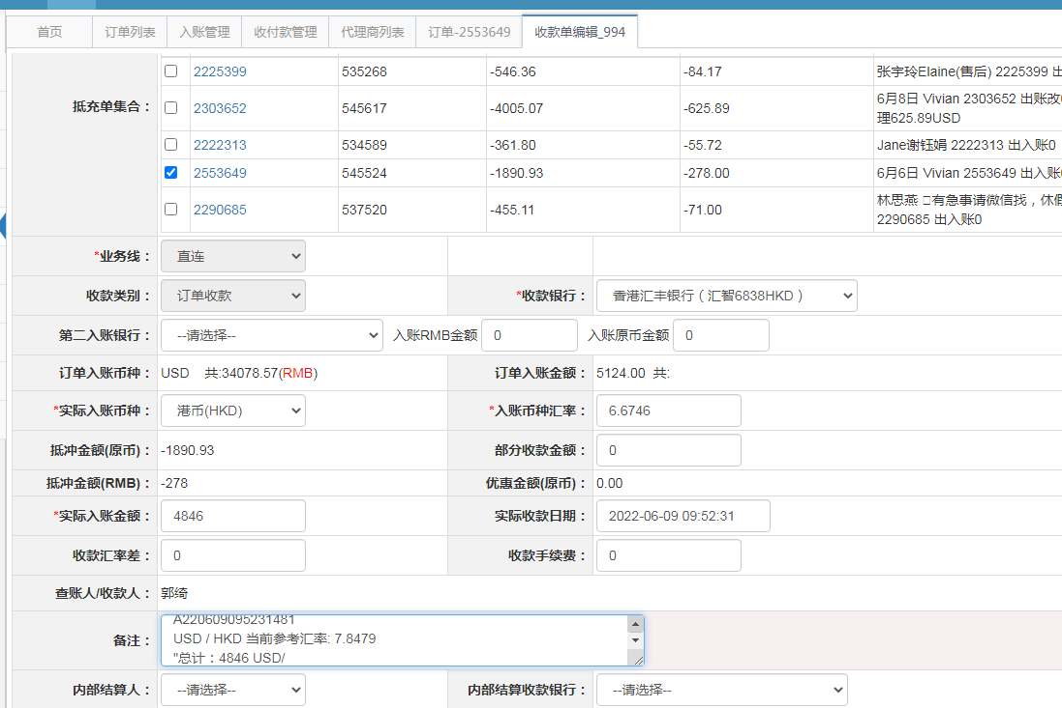
订单号 | 入住日期 | 离店日期 | 应收 |  |  |  | ，
17207223402 | 2022-06-05 | 2022-06-06 | 256 | 256.00 | 2403866 | 0 | ，2403866 | 直连
17769035528 | 2022-06-05 | 2022-06-06 | 45 | 45.00 | 2499116 | 0 | ，2499116 | 直连
17771392695 | 2022-06-05 | 2022-06-06 | 160 | 160.00 | 2500661 | 0 | ，2500661 | 直连
17843351612 | 2022-06-04 | 2022-06-06 | 138 | 138.00 | 2523434 | 0 | ，2523434 | 直连
17878973214 | 2022-06-03 | 2022-06-06 | 884 | 884.00 | 2533686 | 0 | ，2533686 | 直连
17895391400 | 2022-06-04 | 2022-06-06 | 164 | 164.00 | 2538838 | 0 | ，2538838 | 直连
17896211965 | 2022-06-02 | 2022-06-06 | 368 | 368.00 | 2539256 | 0 | ，2539256 | 直连
17920416641 | 2022-06-05 | 2022-06-06 | 197 | 197.00 | 2547226 | 0 | ，2547226 | 直连
17926481555 | 2022-06-05 | 2022-06-06 | 276 | 276.00 | 2548711 | 0 | ，2548711 | 直连
17944798322 | 2022-06-05 | 2022-06-06 | 237 | 237.00 | 2553533 | 0 | ，2553533 | 直连
17972641237 | 2022-06-04 | 2022-06-06 | 54 | 54.00 | 2559403 | 0 | ，2559403 | 直连
17977330244 | 2022-06-05 | 2022-06-06 | 66 | 66.00 | 2560623 | 0 | ，2560623 | 直连
18001098995 | 2022-06-04 | 2022-06-06 | 245 | 245.00 | 2564774 | 0 | ，2564774 | 直连
18025990691 | 2022-06-05 | 2022-06-06 | 68 | 68.00 | 2570464 | 0 | ，2570464 | 直连
18028050517 | 2022-06-03 | 2022-06-06 | 1102 | 1102.00 | 2570920 | 0 | ，2570920 | 直连
18037472739 | 2022-06-05 | 2022-06-06 | 48 | 48.00 | 2573268 | 0 | ，2573268 | 直连
18053185003 | 2022-06-04 | 2022-06-06 | 564 | 564.00 | 2576704 | 0 | ，2576704 | 直连
18053549404 | 2022-06-05 | 2022-06-06 | 34 | 34.00 | 2576748 | 0 | ，2576748 | 直连
18055691344 | 2022-06-05 | 2022-06-06 | 120 | 120.00 | 2577016 | 0 | ，2577016 | 直连
18057156918 | 2022-06-05 | 2022-06-06 | 47 | 47.00 | 2577623 | 0 | ，2577623 | 直连
18058977551 | 2022-06-05 | 2022-06-06 | 51 | 51.00 | 2577766 | 0 | ，2577766 | 直连
17945152346 | 2022-05-26 | 2022-05-28 | -278 | #N/A | 2553649 | #N/A | ，2553649 | #N/A | 6.7 可退278元

 |  |  | 4846

A220609095231481
USD / HKD 当前参考汇率: 7.8479
总计：4846 USD/ 38030.92 HKD

